ThreeeLevelCache
UI | Memory Cache |  | Disk Cacche | Network

 | LruCache<String, BitmapDrawable>


 | 5 | 6
 | 4 | 5
 | 3 | 4
 | 2 | 3
 | 1 | 2
 |  | 1

Set<SoftReference<Bitmap>> 4RsuseInBitmap

s

消息机制
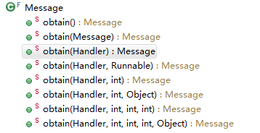
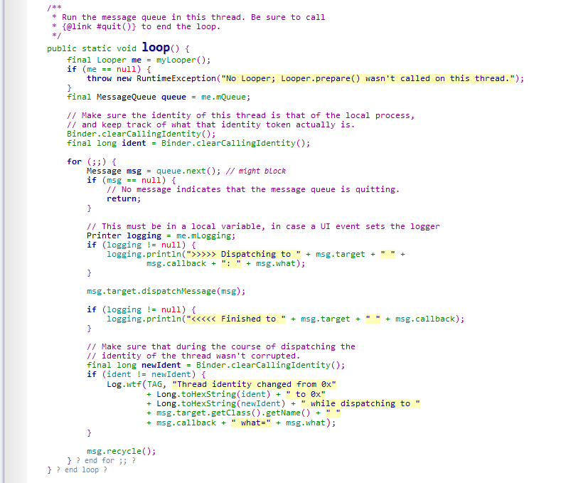
 |  |  |  | Handler

 |  |  | MessageQueue mQueue
 |  |  | Looper mLooper
Thread | handleMessage |  | Callback mCallback

Looper
 |  |  | mLooper：当前线程对应的Looper。新建Looper，把Looper关联到Thread，新建MessageQueue，并把MessageQueue关联到的该Looper。
 |  |  | mQueue：当前线程对应的Looper，Looper对应的消息队列
 |  |  | mCallback：当前线程对应的Callback，即Runable接口


 |  |  | 所以，Handler只需要关联Looper即可。

 |  | Message | Message | Message | Message | Message | MessageQueue
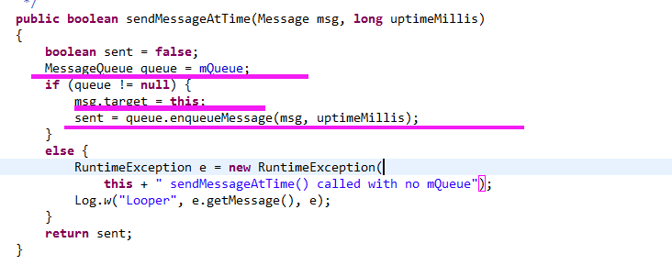

 |  |  |  |  |  |  | 把消息送入消息队列

 |  |  |  | Looper.java

消息机制模型
 |  | 线程B |  |  | 线程A

 | Handler bHandler handleMessage()

Looper |  |  | B <= A

 |  |  |  | Do heavy work

bHandler

 |  | Mesesage
 |  | Mesesage
 |  | Mesesage
 |  | Mesesage

 | MessageQueue

drawable_缩放
https://blog.csdn.net/guolin_blog/article/details/50727753
https://developer.android.google.cn/training/multiscreen/screendensities

 |  | 手机的分辨率
 |  | 200 * 200

 |  |  |  | 缩小
 |  |  |  | 无副作用

 |  |  | 高

 | 图片的分辨率 | 100 * 100
 | 100 * 100


 |  |  |  | 正好

 |  |  | 匹配

 |  | 50 * 50

 |  |  |  | 放大
 |  |  |  | 占用更高内存：像素点变多了

 |  |  | 低 | 从哪个文件夹中找到就认为是这个图片是对应的scale比例

IO
 |  | Input？Output？相对于存储而言

memory
流
内部存储

写

 |  | FileOutputStream

 |  |  | PrintStream

流
memory
memory
内部存储器
内部存储

读

 |  | FileInputStream

memory
流
外部存储（SD）

写

 |  | RandomAccessFile

流
memory
memory
内部存储器
外部存储（SD）

读

 |  | FileInputStream

 | BufferReader

